F.5.1_GUI
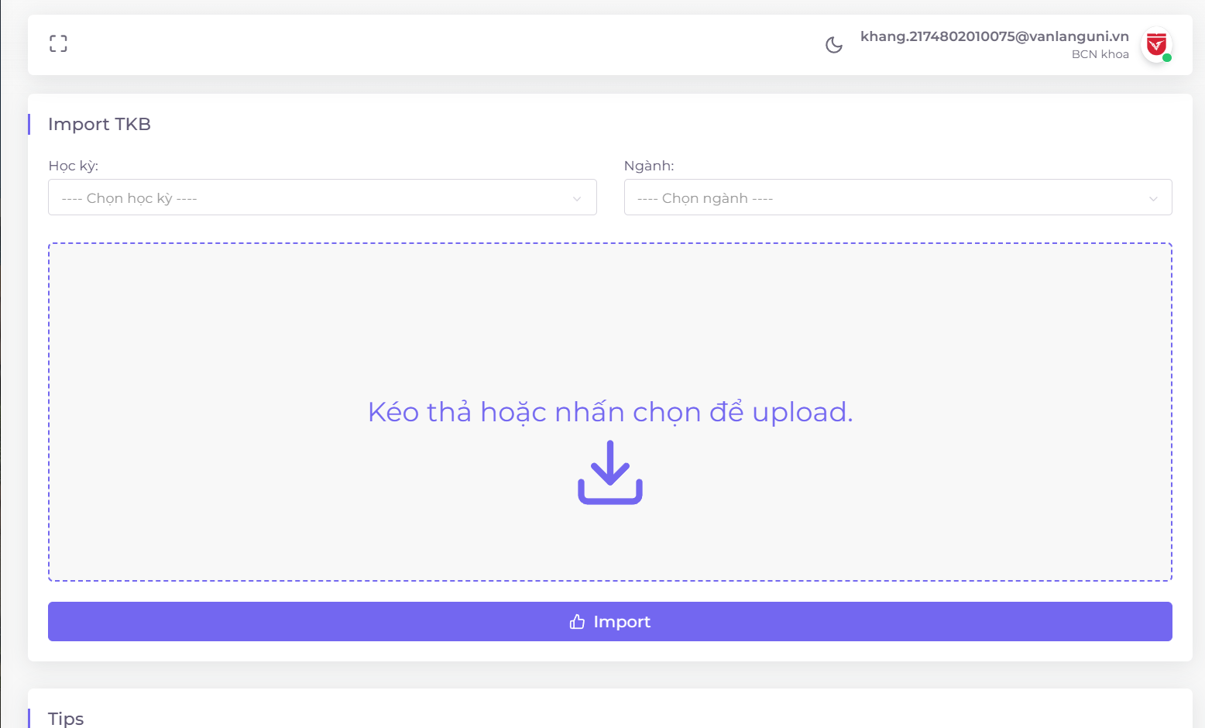
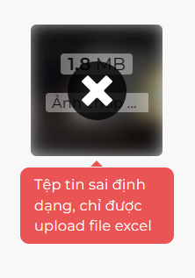
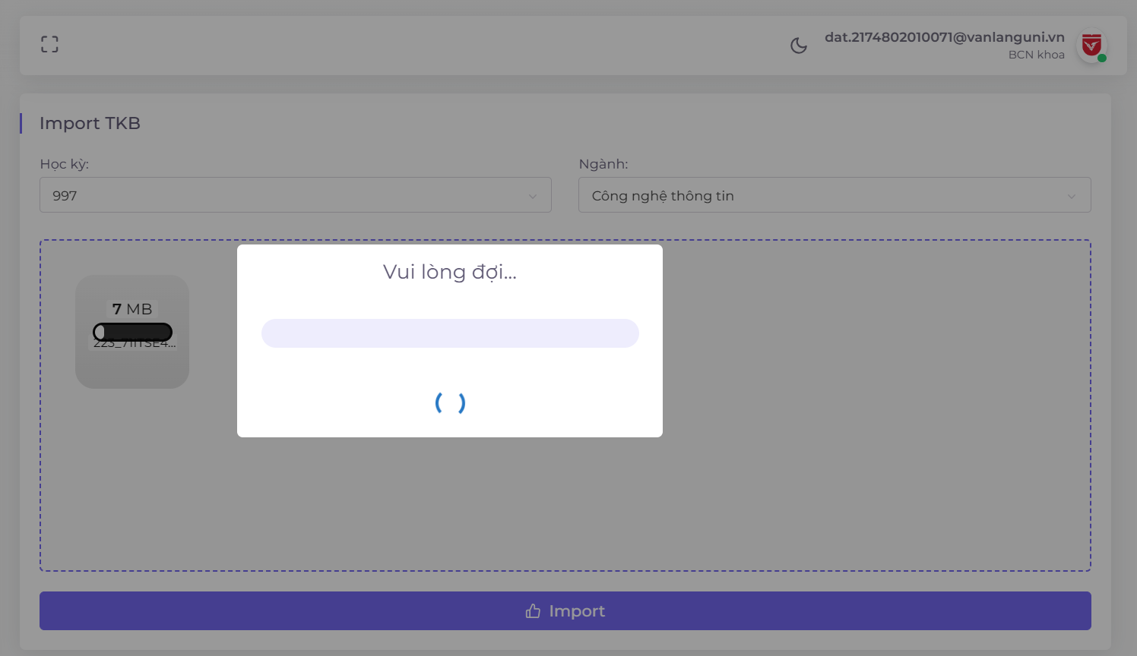
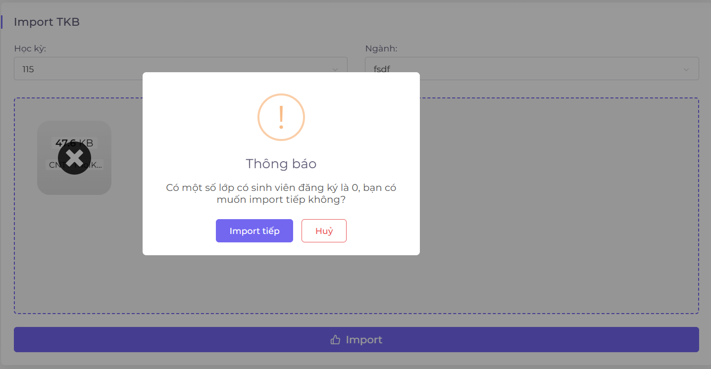
Backlog ID | Backlog Item | User Story Description | Acceptance Criteria |  | Nhập lịch giảng dạy | Hệ thống báo lỗi khi nhập sai định dạng | Thông báo chờ khi đang tải lên file | Thông báo khi lịch giảng dạy phát hiện lớp có 0 Sinh viên
PB_19 | Nhập lịch giảng dạy | Là một Hội đồng giảng dạy, tôi muốn nhập lịch giảng dạy vào hệ thống để có thể phân công giảng viên và quản lý tất cả thông tin liên quan đến lịch giảng dạy, như lịch trình, thống kê hoặc tiền công. | AC01 | Hội đồng giảng dạy có thể nhập lịch giảng dạy vào hệ thống.
 |  |  | AC02 | Hệ thống sẽ hiển thị thông báo lỗi nếu Hội đồng giảng dạy chưa chọn đủ các trường yêu cầu nhưng lại nhấp vào nút nhập.
 |  |  | AC03 | Hệ thống sẽ hiển thị thông báo lỗi nếu người dùng chọn định dạng tệp không đúng.
 |  |  | AC04 | Hệ thống sẽ hiển thị thông báo lỗi nếu tệp không có các cột cần thiết.
 |  |  | AC05 | Người dùng có thể chọn nhập chỉnh sửa (chỉ nhập lịch cho các lớp chưa được phân công trong hệ thống) hoặc nhập lại (xóa và nhập lịch giảng dạy lại)
 |  |  | AC06 | Hệ thống hiển thị thông báo chờ khi đang import file.
 |  |  | AC07 | Hệ thống hiển thị tiến trình nhập dữ liệu.
 |  |  | AC08 | Hệ thống sẽ hiển thị một thông báo để cho phép người dùng chọn cập nhật hoặc nhập lịch giảng dạy lại.
 |  |  | AC09 | Người dùng không thể nhấp chuột bên ngoài hoặc nhấn phím Escape để tắt thông báo chờ khi đang nhập dữ liệu. | Lỗi khi người dùng chưa chọn trường | Học kì bị khóa thông tin trong hệ thống
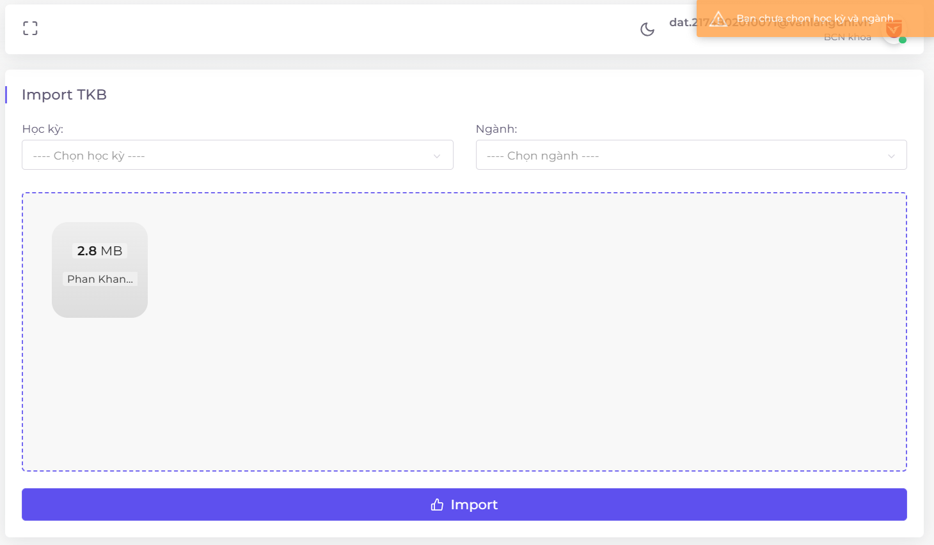
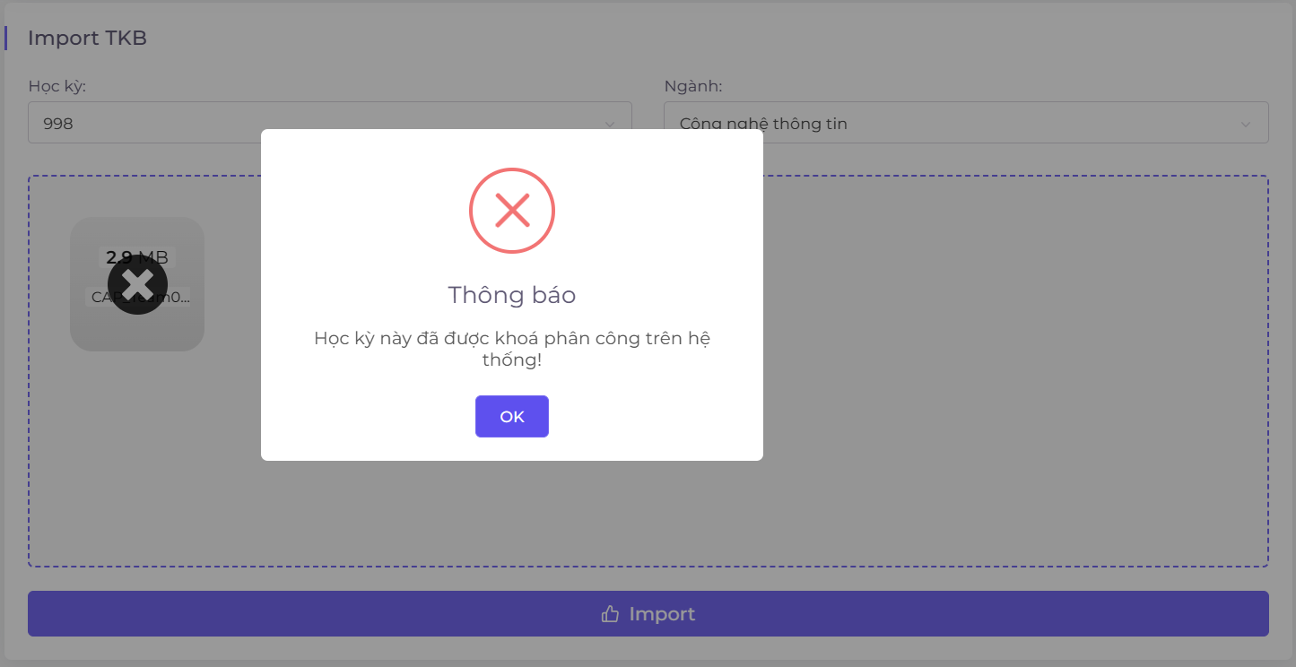
 |  |  | AC10 | Hệ thống sẽ hiển thị thông báo cảnh báo nếu người dùng đóng tab trình duyệt trong khi đang nhập dữ liệu.
 |  |  | AC11 | Hệ thống sẽ tự động thay thế tệp nếu người dùng chọn tệp khác trong khu vực chọn tệp. |  |  | Tập tin sai định dạng | Nhập lịch giảng dạy thành công
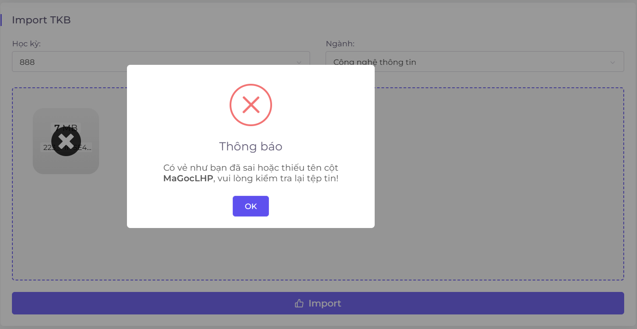
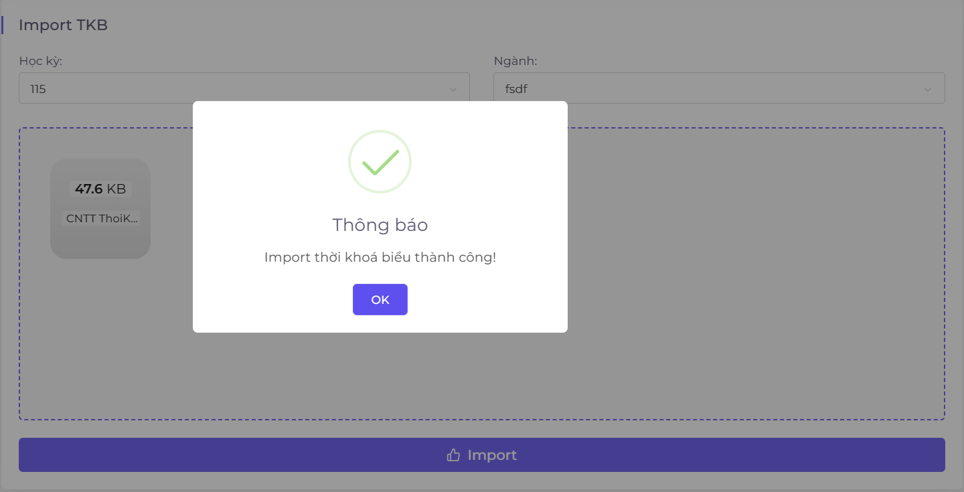
 |  |  | AC12 | Hội đồng giảng dạy có thể kéo thả hoặc chọn tệp để nhập.
 |  |  | AC13 | Trong quá trình nhập dữ liệu, nếu có cột nào thiếu giá trị, hệ thống sẽ hiển thị thông báo lỗi tại dòng đó.
 |  |  | AC14 | Trong quá trình nhập dữ liệu, nếu mã giảng viên và tên giảng viên chưa có trong hệ thống, hệ thống sẽ hiển thị thông báo lỗi và hiển thị một bảng cho người dùng xem.
 |  |  | AC15 | Người dùng có thể nhập giảng viên chưa có trong hệ thống bằng cách nhấp vào "Nhập người dùng" trong bảng lỗi giảng viên.
 |  |  | AC16 | Hệ thống sẽ hiển thị thông báo cảnh báo nếu có bất kỳ lớp nào có số lượng sinh viên đăng ký bằng 0.
 |  |  | AC17 | Document Testing Passed + Functional Test: Passed + Integration Test: Passed

